Tableaux OATAM
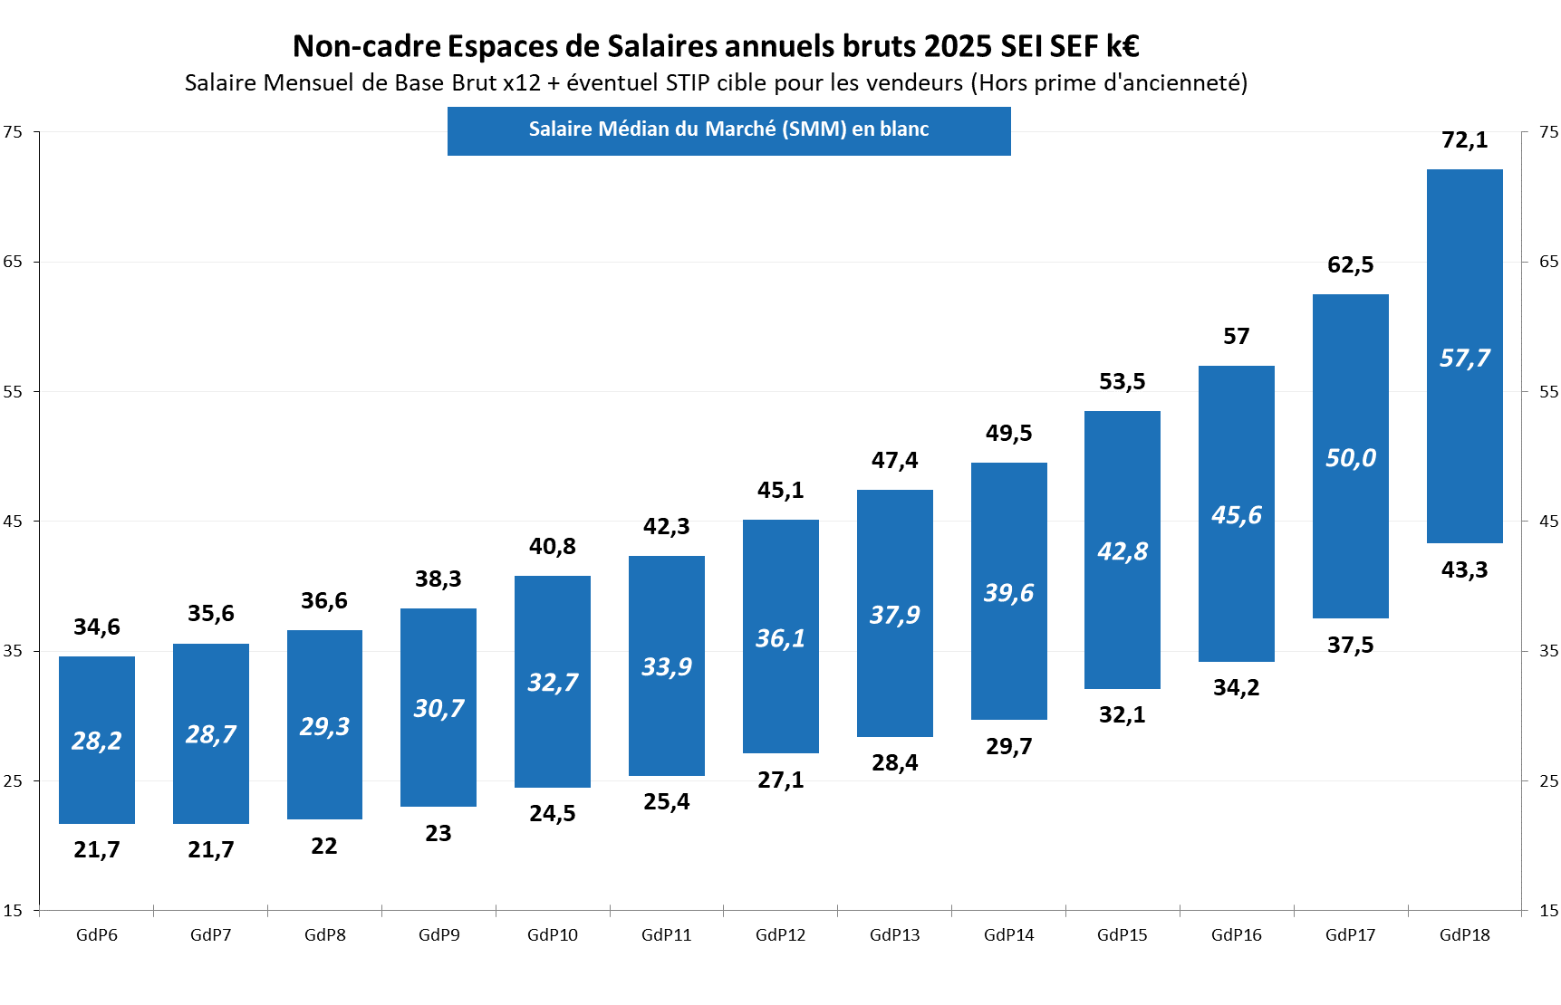

Tableaux Cadre
